Sheet1
汽车总站卫生间改造报价清单
报价单位（盖章）： 报价日期： 报价有效期：
序号 | 项目内容 | 单位 | 数量 | 综合单价 | 金 额 | 备 注
一 | 驳接给、排水端口
1 | 给水管端口（引入周边供水管道） | 项 | 1.0
2 | 排水管道驳接端口（测、断开附近排污支管，引入管端，含拆除的地面大理石、洁具修补恢复） | 系统 | 1.0
二 | 新建设厕所（详见平面图）
3 | 镶嵌瓷砖（残疾人内室地面 400*400防滑砖） | m² | 3.2
4 | 门槛石（入大门1块+蹲坑5块、含磨边、加厚） | 块 | 2.0
5 | 拆除墙体松脱批荡层 | m² | 14.4
6 | 砌砖墙（12墙） | m² | 23.1
8 | 墙面镶嵌瓷砖 400*800 过道内侧 | m² | 36.6
9 | 腻子批荡、刷乳胶漆二遍 过道外侧 | m² | 18.3
10 | 天花吊顶（内室采用600*600 铝扣板，外条形扣板） | m² | 7.2
11 | 残疾人坐厕（洁具、给排水、扶手、门） | 位 | 1.0
12 | 洗手台（双盆 含镜）套件 铝合金 成品 | 套 | 1.0
13 | 给、排水系统（1坑位+洗手台1个） | 系统 | 1.0
14 | 照明灯（LED 300*600） | 盏 | 2.0
15 | 筒灯（LED 13W，坑位1+洗手台2) | 盏 | 3.0
16 | 排气扇（天花扣板管道式，含相应管道铺设，蹲位1+过道1） | 台 | 1.0
17 | 电气线路铺设、电器设备安装等 | 系统 | 1.0
18 | 24墙开孔、杂物间墙面批荡翻新等零星项目 | 项 | 2.0
19 | 砂、水泥、瓷砖主材及工程垃圾站内二次人工搬运 | 项 | 1.0
20 | 304不锈钢门（扇形） | 扇 | 1.0
21 | 305不锈钢门（推拉） | 扇 | 1.0
22 | 施工人员、主材、垃圾运输费 | 台班 | 1.0
A | 工程直接费
B | 增值票税金：*%
合计金额元（A+B）
改造方案图
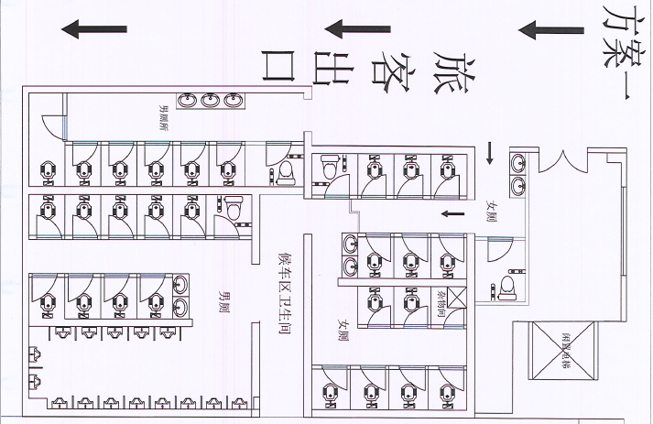
联系人： 联系方式：

